info
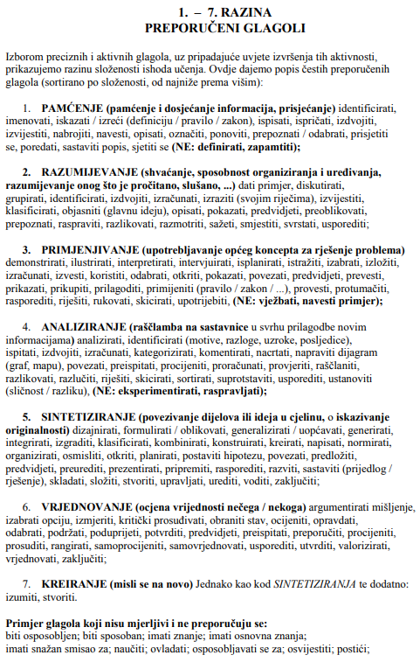
Opsnici razina iz Zakona o HKO
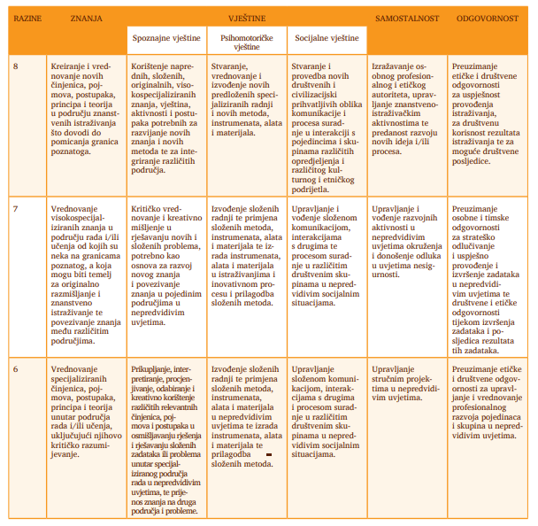

Izvor: https://www.azvo.hr/images/stories/publikacije/Smjernice_i_postupci.pdf

